Hoja1
Producto | Imagen | Código | Medida | Colores | Valor
Plato Giratorio |  | H1 | Diametro 17.5CM | Celeste | $ 5,600
Plato Giratorio |  | H32 |  | Rosa Azul | $ 7,500
Rueda Acrilica Grande |  | RUA03 | Diametro 25CM | Celeste Gris | SIN STOCK
Rueda de Alambre Chica | 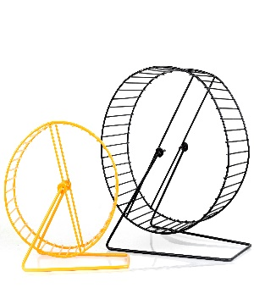 | RUM1 | Diametro 17CM | Varios | $ 5,600
Rueda de Alambre Mediana |  | RUM2 | Diametro 25CM | Varios | $ 8,500
Rueda Plastica Eco Sin Barritas |  | H21 | Diametro 12CM | Amarillo Celeste Rosa | $ 3,600
Rueda 15cm |  | H25 | Diametro 15cm | Rosa Violeta Celeste Naranja | $ 15,000
Rueda 22cm |  | H24 | Diametro 22cm | Verde Rosa Blanco | $ 19,500
Rueda 19cm |  | H23 | Diametro 19cm | Celeste Rosa | $ 13,500
Rueda Metalica Grande con Rulemanes |  | RUH04 | Diametro 25CM | Celeste | $ 30,000
Rueda Metalica Gigante con Rulemanes |  | RUH05 | Diametro 32CM | Celeste Marron | SIN STOCK
Rueda Gigante de Madera con Rulemanes |  | H58 | Diametro 28cm | Idem Imagen | $ 45,000
Esfera Chica con soporte |  | H2 | Diametro 12CM | Rosa | $ 4,500
Esfera Chica |  | H3 | Diametro 12CM | Naranja Verde Celeste Rosa | $ 5,500
Esfera Mediana |  | H4 | Diametro 16CM | Naranja Verde Celeste Rosa | $ 8,000
Esfera Grande |  | Esf L | Diametro 24CM | celeste Verde | $ 25,000
Esfera XL |  | Esf XL | Diametro 32CM | Rosa Celeste Transparente | $ 32,000
Pista Chica para Esferas |  | H28 | Diametro 60cm | Blanco Celeste | $ 12,500
Casa de Madera Grande para Cobayo |  | H66 | 25x25x25cm | Idem Imagen | $ 12,000
Casa de Madera Rectangular para Erizo |  | H64 | 25x14x16cm | Celeste Verde Rosa | $ 9,500
Casa de Madera Tipo Escalera para Erizo |  | H62 | 25x16x16cm | Celeste Verde Rosa | $ 8,500
Casa de Madera para Hamster PortaBebedero |  | H60 | 17x13x12cm | Celeste Verde Rosa | $ 6,500
Casa de Madera Chica Multicolor |  | H63 | 18x13x13cm | Idem Imagen | $ 7,000
Casa Chica de 2 Pisos Topitos |  | H65 | 16x18x15cm | Celeste Verde Rosa | $ 5,500
Casa de Madera de 2 Pisos Multicolor |  | H61 | 23x22x21cm | Idem Imagen | $ 14,500
Casa Madera Rustica |  | 803302 | 16x15x16cm | Idem Imagen | $ 8,500
Casita Chica |  | H14 | 9.5*9.5*10 cm | Celeste Rosa | $ 4,800
Casa de Madera Larga |  | H37 | 25x11x10cm | Idem Imagen | $ 9,000
Casa de Madera con Tobogan |  | H16 | 17×16×16 cm | Celeste Rosa | $ 9,800
Casa de Madera con Rampa |  | H5 | 17X9X16 cm | Idem imagen | $ 9,000
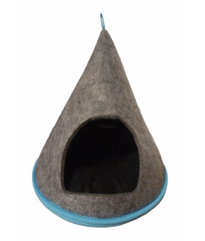
Casa de Fieltro Hamster |  | CF1 | 15x13cm | Gris | $ 4,250
Casa de Fieltro Erizo |  | CF2 | 25x22cm | Gris | $ 8,600
Casa de Fieltro Cobayo |  | CF3 | 30x25cm | Gris | $ 11,400
Iglú Liso sin Colchon Chico |  | IgLiN1 | 20x20x33cm | Negro Fucsia | $ 9,500
Iglú Liso sin Colchon Mediano |  | IgLiN2 | 34x34x25cm | Negro Fucsia | $ 14,500
Iglú Liso sin Colchon Grande |  | IgLiN3 | 44x44x35cm | Negro Fucsia | $ 20,000
Iglú Estampado con Colchon Chico |  | IgEstN1 | 20x20x33cm | Camuflado Cebra Beige Estampado | $ 12,500
Iglú Estampado con Colchon Mediano |  | IgEstN2 | 34x34x25cm | Camuflado Cebra Beige Estampado | $ 19,500
Iglú Estampado con Colchon Grande |  | IgEstN3 | 44x44x35cm | Camuflado Cebra Beige Estampado | $ 27,000
Iglú Estampado/Corderito con Colchon Chico |  | IgCordN1 | 20x20x33cm |  | $ 14,500
Iglú Estampado/Corderito con Colchon Mediano |  | IgCordN2 | 34x34x25cm |  | $ 24,000
Iglú Estampado/Corderito con Colchon Grande |  | IgCordN3 | 44x44x35cm |  | $ 34,000
Casita Esferica Topito |  | PM31 | 10x9cm | Celeste Rosa Amarilla | $ 1,800
Casita Plastica Topito |  | H42 | 11x8cm | Celeste Rosa | $ 1,800
Casa de Alfalfa Chica | 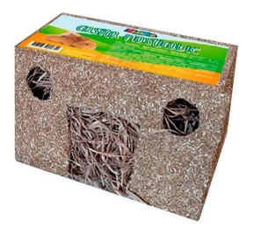 | CAlf1 | 15x10x10cm | Idem Imagen | $ 4,500
Casa de Alfalfa Grande |  | CAlf2 | 24x15x15 cm | Idem Imagen | $ 8,400
Tunel de Alfalfa Chico |  | TAlf1 | 15x6cm | Idem Imagen | $ 3,000
Tunel de Alfalfa Grande |  | TAlf2 | 20x9cm | Idem Imagen | $ 4,600
Coockies para Roedores |  | CoRoed | 200grs | Idem Imagen | $ 3,600
Mix Frutas para Roedores |  | MixRoed | 200grs | Idem Imagen | $ 5,000
Extrusado Zootec Cobayo |  | ExtrCob | 1kg | Idem Imagen | $ 8,000
Extrusado Zootec Conejo |  | ExtrCon | 1kg | Idem Imagen | $ 8,000
Extrusado Zootec Hamster Jerbo |  | ExtrHamst | 1kg | Idem Imagen | $ 8,000
Extrusado Zootec Ratas&Ratones |  | ExtrRat | 1kg | Idem Imagen | $ 8,000
Extrusado Zootec Erizos |  | ExtrEri | 1kg | Idem Imagen | $ 8,000
Extrusado Zootec Tortugas Terrestres |  | ExtrTort | 1kg | Idem Imagen | $ 8,000
Stick Hamster |  | StickH |  |  | $ 3,600
Stick Cobayo |  | StickCob |  |  | $ 3,600
Bloque Mineral para Roedores |  | BlRoed | 50grs | Idem Imagen | $ 3,200
Bloque Mineral para Roedores |  | Bl61022 | 39grs | Idem Imagen | SIN STOCK
Bloque Mineral para Roedores |  | Bl61020 | 56grs | Idem Imagen | SIN STOCK
Rueda de Calcio y Minerales |  | RdaMin | 150grs | Idem Imagen | $ 4,200
Marmolina |  | Marm470 | 470grs | Idem Imagen | $ 3,600

Baño Esquinero con Palita Hamster |  | H20 | 14x10x9cm | Celeste Verde Rosa | $ 3,600
Baño Esquinero con Rejilla |  | H6 | 24*18*11 cm | Amarillo Celeste Rosa Blanco | $ 7,800
Baño Esquinero Grande |  | H25 | 35x21x18cm | Amarillo Celeste Rosa | $ 14,000
Baño Rectangular Grande |  | H21 | 28x23x15cm | Amarillo Celeste Rosa Blanco | $ 16,000
Tunel Tronco |  | 803108 | 21cm | Idem imagen | $ 4,200
Escalera Caracol |  | H7 | 9.6x8.5x14cm | Idem imagen | $ 6,800
Sube y Baja de Madera |  | H8 | 17x7.8x10 cm | Idem imagen | $ 7,500
Sube y Baja Plastico |  | H33 | 17x7x8cm | Celeste Rosa | $ 5,400
Laberinto para Topitos |  | H9 | 25x25x7.3 cm | Idem imagen | $ 9,500
Casita Tipo Palestra |  | H10 | 12.5x7x19.8cm | Idem imagen | $ 6,000
Juego Pasamano |  | H38 | 13x7,5x6,5cm | Idem imagen | $ 4,200
Puente Escalera |  | H68 | 14x7x8cm | Idem Imagen | $ 3,500
Juego de Dados |  | H39 | 14x7x7cm | Idem Imagen | $ 6,000
Tubo Recto |  |  |  | Rosa Celeste | $ 3,200
Tubo Curvo |  |  |  | Rosa Celeste | $ 3,200
Tubo Tipo Y |  |  |  | Varios | $ 3,200
Tubo Tipo T |  |  |  | Varios | $ 3,200
Tubo Final |  |  |  | Varios | $ 2,800
Tubo Final Casa |  |  |  | Azul Rosa | $ 4,800
Tubo 4 Bocas |  |  |  | Rosa Celeste | $ 3,600
Comedero Tolva |  | H20 | 14x14x17cm | Rosa Celeste Amarillo Verde | $ 13,000
Comedero con Soporte para Jaula |  | H12 | 16*11.5*8.5cm | Celeste Rosa | SIN STOCK
Comedero Acrilico para Hamster |  | Cacril | 10x4cm | Verde Celeste | SIN STOCK
Comedero para Forrajes de Madera |  | H22 | 15x8x15cm | Idem Imagen | SIN STOCK
Comedero para Forrajes |  | Cforr | 15x8x12cm | Blanco Negro | $ 3,600
Comedero y Portabebedero Chico |  | H67 | 13x7x14cm | Celeste Verde Rosa | $ 4,000
Comedero y Portabebedero Grande |  | H59 | 27x15x18cm | Celeste Verde Rosa | $ 5,300
Bebedero para Hamster |  | BBCh | 150ml | Idem imagen | $ 2,800
Bebedero para Cobayo/Conejo |  | BBGde | 650ml | Idem imagen | $ 5,000
Bebedero Mini |  | H51 | 60ml | Idem imagen | $ 1,600
Bebedero con Bolilla |  | H52 | 80ml | surtido | $ 2,700
Bebedero con Bolilla |  | H53 | 250ml | surtido | $ 3,600
Bebedero con Bolilla |  |  | 500ml | surtido | $ 5,800
Bebedero con Bolilla y Filtro |  | H54 | 80ml | surtido | $ 2,700
Bebedero con Bolilla y Filtro |  | H55 | 250ml | surtido | $ 3,600
Bebedero con Bolilla y Filtro |  | H56 | 500ml | surtido | $ 5,400
Bebedero con Bolilla y Filtro |  | H57 | 750ml | surtido | $ 7,000
Hamaca |  | H13 | 9*7*0.5cm | Celeste Rosa | $ 3,600
Juego Pendular |  | H23 | 13x9x10cm | Idem Imagen | $ 6,800
Casita Multifunción con Bebedero |  | H15 | 12×12×12 cm | Celeste Rosa | $ 6,000
Casita Castillo |  | H27 | 8×10×8 cm | Celeste Rosa | $ 2,000
Hamstera Metalica Chica Eco 1 |  | H17 | 23x17x16cm | Marron Verde Rosa Celeste | $ 8,000
Hamstera Plastica Chica Eco |  |  | 23×17×17cm | Rosa Marron Celeste Amarillo Verde | $ 8,000
Hamstera Metalica Chica Eco 2 |  | H16 | 22x17x19cm |  | $ 8,500
Hamstera 2 Pisos Chica Eco |  | H18 | 24x18x30cm | Verde Celeste Marron Rosa | $ 12,000
Hamstera 2 Pisos Chica |  | Pm03/H19 | 24x17x27cm | Celeste Verde Rosa Marron | $ 21,000
Hamstera 2 Pisos Chica |  | H04 | 30x23x30cm | Celeste Marron Rojo | $ 27,000
Hamstera 2 Pisos |  | H02 | 27x20x25cm | Celeste Marron Rojo | $ 24,000
Hamstera Castillo |  | HamCast | 30×23×25 cm | Celeste | $ 21,000
Hamstera Baul |  | HamBaul | 33×23×26 cm | Celeste Marron | $ 22,500
Hamstera Mediana 3 Pisos |  | Ham3P | 30×23×41 cm | Celeste Marron Rosa | $ 23,000

Hamstera 2 Pisos con Tubos |  | M011B | 36×27×27 cm | Rosa Celeste Gris | $ 40,000
Hamstera Grande 2 Pisos |  | M102 | 45×30×32 cm | Celeste Gris | $ 44,000
Hamstera Grande 2 Pisos |  |  | 47×30×30 cm | idem Imagen | SIN STOCK
Hamstera Grande 3 Pisos |  |  | 45×28×35 cm |  | $ 42,000
Hamstera Grande 2 pisos con Tubos |  | H14 | 47x30x37cm | Celeste Gris | $ 56,000
Hamstera Grande 3 pisos |  | H11 | 47x30x37cm | Celeste Gris | $ 45,000
Hamstera Grande 2 pisos con Tubos |  | H45 | 50x3525cm | Celeste Rosa | SIN STOCK
Hamstera 3 pisos chica |  | H79 | 22x17x43cm | Verde Azul Marron | SIN STOCK
Hamstera 2 Pisos |  | H05 | 27x21x30cm | Verde Amarillo Celeste Rosa Marron | $ 22,000
Hamstera Extra Grande |  | H12 | 58x32x41cm | Celeste Gris | SIN STOCK
Hamstera OvoHome Blue |  | OvoBlue |  | Azul | $ 52,000
Hamstera OvoHome Pink |  | OvoPink |  | Rosa | SIN STOCK
Hamstera Habitrail Retreat |  | Retreat |  | Idem Imagen | SIN STOCK
Hamstera OvoSuite |  | OvoSuite |  | Idem Imagen | SIN STOCK
Hamstera ExtraGrande OvoLoft |  | OvoLoft |  | Idem Imagen | $ 62,000
Cobayera Chica | 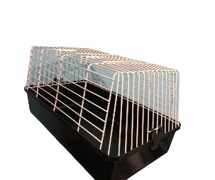 | COB1 | 60x35x30 cm | Negra Roja Azul | $ 38,000
Cobayera Mediana |  | COB2 | 69x45x36 cm | Verde Celeste | $ 75,000
Cobayera Grande |  | COB3 | 85x49x38 cm | Verde Celeste | SIN STOCK
Cobayera Zoo Zone Chica |  | Zone1 | 71x45x32cm | Idem Imagen | $ 140,000
Cobayera Zoo Zone Grande |  | Zone2 | 100x51x37cm | Idem Imagen | $ 205,000
Corral Octogonal Plegable Para Hamsters y Cobayos |  | CorrHam1 | 8 Paños de 34x45cm | Multicolor | $ 29,000
Corral Para Cobayos Desarmable Cuadrado |  | CorrCob1 | 35x35x35cm | Blanco Negro | $ 15,500 | 4 PAÑOS DE 35X35CM
Corral Para Cobayos Desarmable Rectangular |  | CorrCob2 | 35x70x35cm | Blanco Negro | $ 23,500 | 6 PAÑOS DE 35X35CM
Transportadora Acrilica Chica | 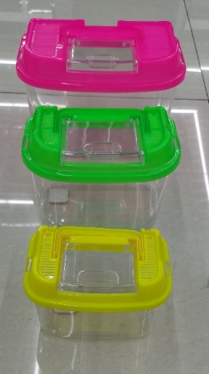 | Pm99 | 14x9x11cm |  | $ 3,200
Transportadora Acrilica Grande |  | Pm101 | 21x13x15cm |  | $ 7,500
Transportadora para Cobayo | 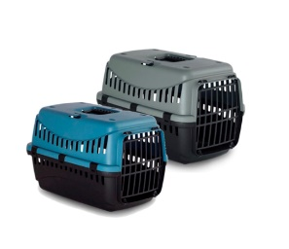 | GIP00P | 36x26x25 cm | Celeste Gris | $ 17,500
Transportadora para Conejo |  | GIP01P | 46x31x32 cm | Celeste Gris | $ 24,000
Valija Transportadora Tradicional |  | H11 | 20*16*15 cm | Celeste Rosa | $ 8,700
Transportadora Tipo Ovni con Bebedero |  | H17 | 19*19*16 cm | Celeste Rosa | $ 13,500

